Калькулятор Веса
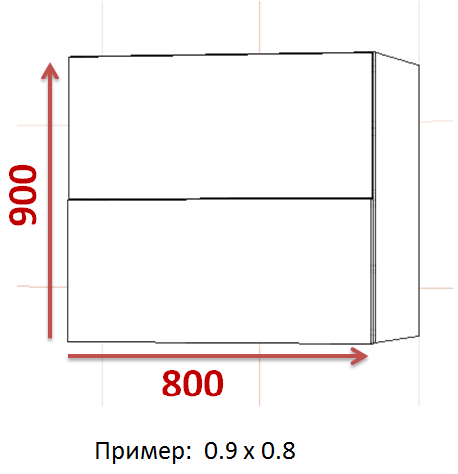
Фасад из Дсп (Толщина 18mm )
Высота | Ширина | Вес Фасада
0.9 | 0.8 | 9.36
Фасад из Мдф (Толщина 18mm )
Высота | Ширина | Вес Фасада
0.95 | 0.8 | 11.4
Фасад из Мдф (Толщина 22mm )
Высота | Ширина | Вес Фасада
0.9 | 0.8 | 13.176
Фасад из алюминиевого профиля
Высота | Ширина | Вес Фасада
0.9 | 0.8 | 7.92

ФАСАД ЗАПОДЛИЦО Y & X
ФАСАД ЗАПОДЛИЦО
Категория F/1/3/4/5/FO 650 - 730 mm |  |  |  |  |  |  | 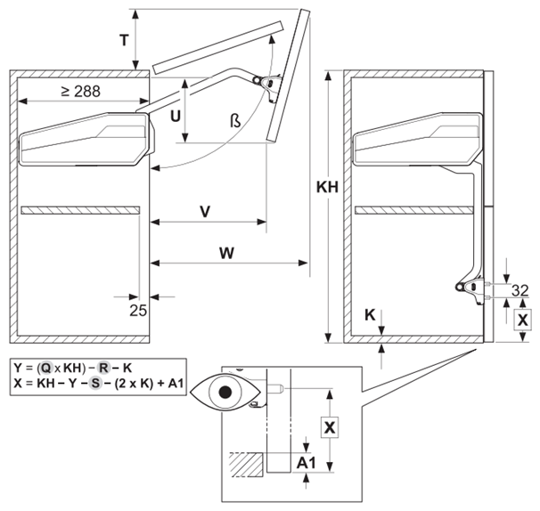 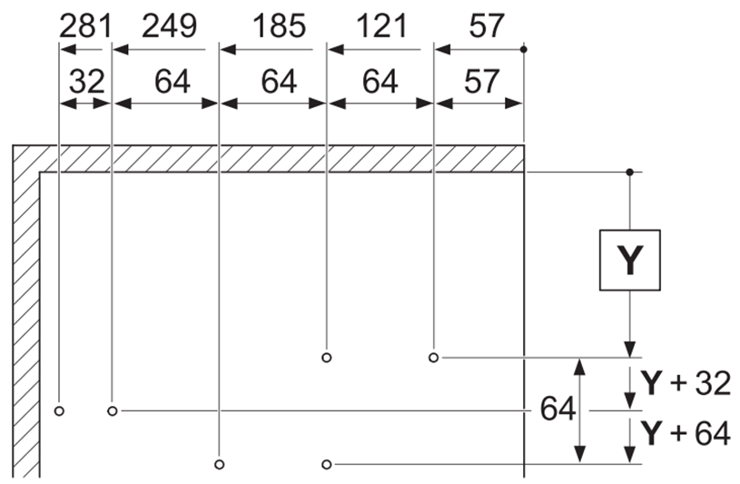

700 | Q | KH | R | K | Y = | 158
 | 1.2 | 700 | 664 | 18
 | FH | Y | S | A1 | X= | 115
 | 700 | 158 | 409 | 18
Категория G/3/4/5/FO 710 - 790 mm

730 | Q | KH | R | K | Y = | 122
 | 1.2 | 730 | 736 | 18
 | FH | Y | S | A1 | X= | 151
 | 730 | 122 | 439 | 18
Категория H/3/4/5/6/FO 770 - 840 mm

введите толщину материала
788 | Q | KH | R | K | Y = | 126
 | 1 | 788 | 644 | 18
 | FH | Y | S | A1 | X= | 177
 | 788 | 126 | 467 | 18
Категория I/4/5/6/FO 840 - 910 mm

900 | Q | KH | R | K | Y = | 180
 | 1.2 | 900 | 882 | 18
 | FH | Y | S | A1 | X= | 201
 | 900 | 180 | 501 | 18
Категория J/4/5/6/FO 910 - 970 mm

930 | Q | KH | R | K | Y = | 140
 | 1.1 | 930 | 865 | 18
 | FH | Y | S | A1 | X= | 239
 | 930 | 140 | 533 | 18
Категория K/4/5/6/FO 960 - 1010 mm

введите Наложение фасада
1000 | Q | KH | R | K | Y = | 167
 | 1.1 | 1000 | 915 | 18
 | FH | Y | S | A1 | X= | 258
 | 1000 | 167 | 557 | 18
Категория L/4/5/6/FO 1000 - 1040 mm
Внимание: Расчеты делаются строго по ВЫСОТЕ КОРОБА.
1040 | Q | KH | R | K | Y = | 172
 | 1.1 | 1040 | 954 | 18
 | FH | Y | S | A1 | X= | 274
 | 1040 | 172 | 576 | 18
ВВОДИТЬ ВЫСОТУ КОРОБА

Фасад ниже дна короба Y & X
Фасад ниже дна короба
Категория F/1/3/4/5/FO 650 - 730 mm |  |  |  |  |  |  | 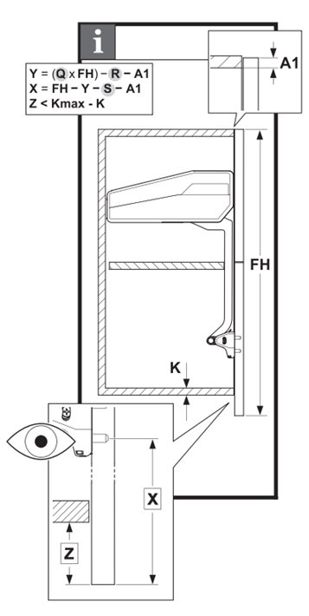

введите Наложение фасада
700 | Q | FH | R | A1 | Y = | #VALUE!
 | 1.2 | 700 | 664 | .
 | FH | Y | S | A1 | X= | #VALUE!
 | 700 | #VALUE! | 409 | .
Категория G/3/4/5/FO 710 - 790 mm

730 | Q | FH | R | A1 | Y = | 123
 | 1.2 | 730 | 736 | 17
 | FH | Y | S | A1 | X= | 151
 | 730 | 123 | 439 | 17
Категория H/3/4/5/6/FO 770 - 840 mm

788 | Q | FH | R | A1 | Y = | 127
 | 1 | 788 | 644 | 17
 | FH | Y | S | A1 | X= | 177
 | 788 | 127 | 467 | 17
Категория I/4/5/6/FO 840 - 910 mm

840 | Q | FH | R | A1 | Y = | 109
 | 1.2 | 840 | 882 | 17
 | FH | Y | S | A1 | X= | 213
 | 840 | 109 | 501 | 17
Категория J/4/5/6/FO 910 - 970 mm

920 | Q | FH | R | A1 | Y = | 130
 | 1.1 | 920 | 865 | 17
 | FH | Y | S | A1 | X= | 240
 | 920 | 130 | 533 | 17
Категория K/4/5/6/FO 960 - 1010 mm

Внимание: Расчеты делаются строго по размеру фасада а не короба. Важно учесть , если делаем фасад ниже дна короба , то обязательно берем во внимание Z – которые не должен превышать более 18mm.
980 | Q | FH | R | A1 | Y = | 146
 | 1.1 | 980 | 915 | 17
 | FH | Y | S | A1 | X= | 260
 | 980 | 146 | 557 | 17
Категория L/4/5/6/FO 1000 - 1040 mm

1070 | Q | FH | R | A1 | Y = | 205
 | 1.1 | 1070 | 954 | 18
 | FH | Y | S | A1 | X= | 271
 | 1070 | 205 | 576 | 18
ВВОДИТЬ ВЫСОТУ ФАСАДА

